표지
FC 온라인 Tast Case
작성일자: 2025.09.13

Test cace dashboard
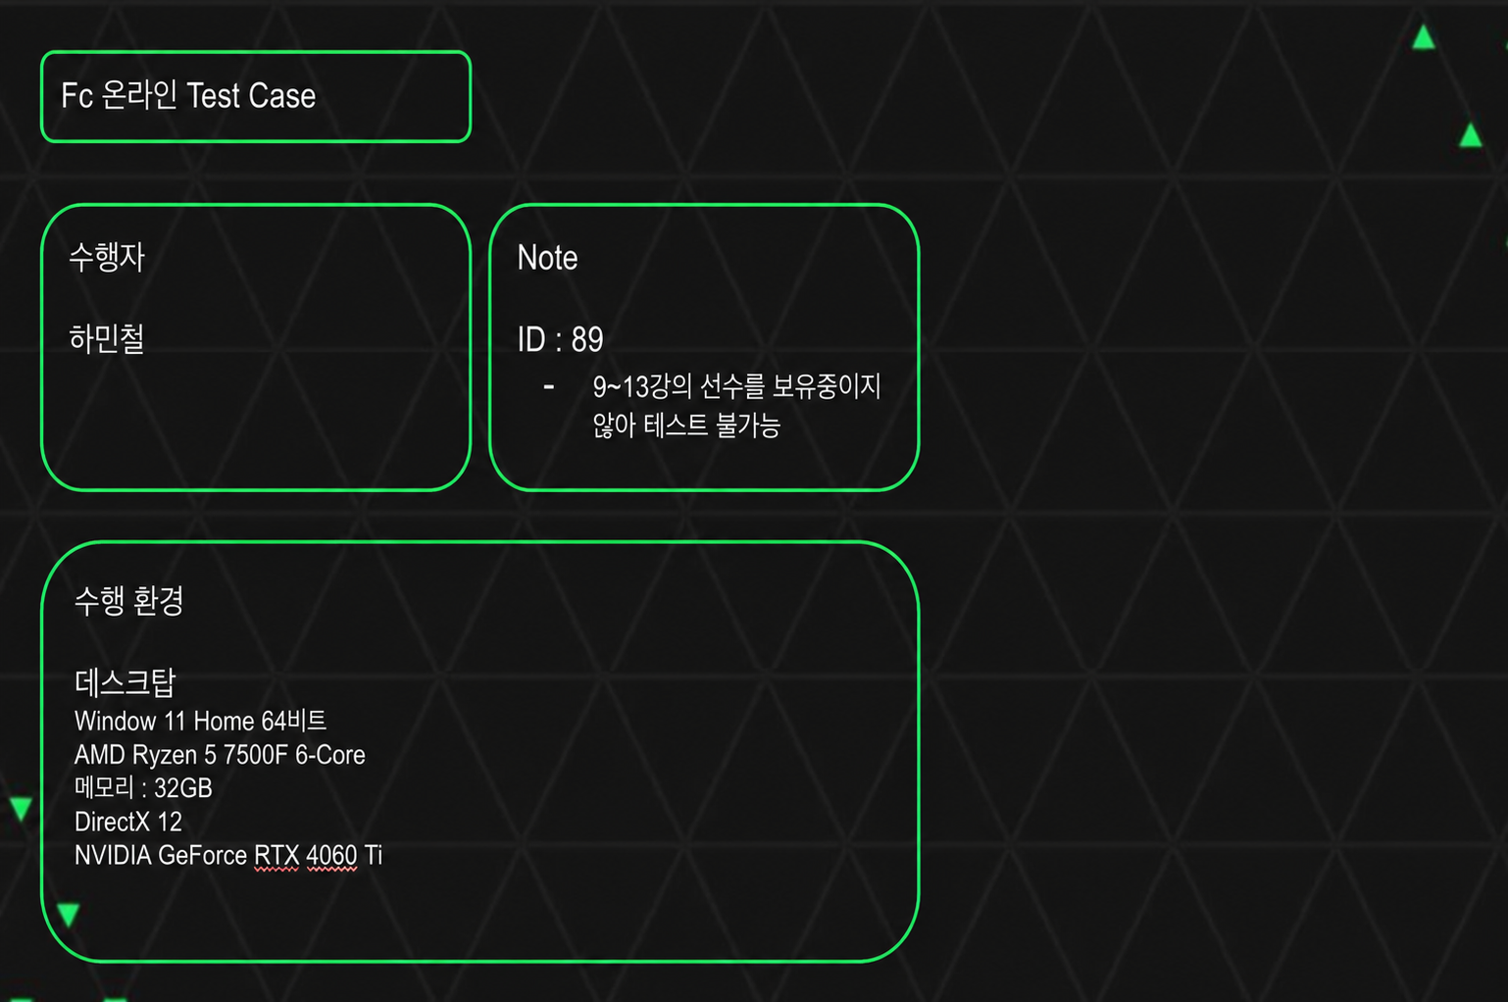
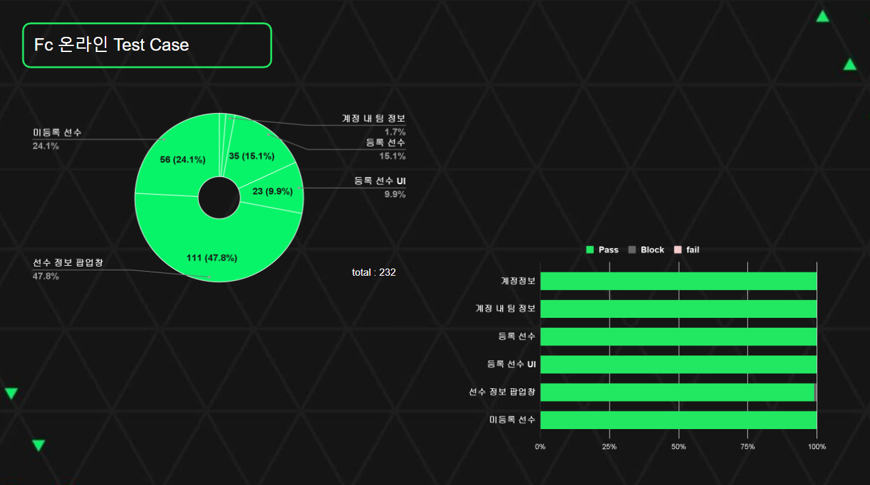

 | Pass | Block | Fail | Block % | Fail %
계정정보 | 3 | 0 | 0 | 0 | 0
계정 내 팀 정보 | 4 | 0 | 0 | 0 | 0
등록 선수 | 35 | 0 | 0 | 0 | 0
등록 선수 UI | 23 | 0 | 0 | 0 | 0
선수 정보 팝업창 | 110 | 1 | 0 | 1% | 0
미등록 선수 | 56 | 0 | 0 | 0 | 0

